Sheet1
 |  |  |  |  |  |  |  |  | Странные схемы глушилки
 |  |  |  |  |  |  |  |  | https://market-444.ru/article/details/glushilka-wifi-svoimi-rukami
 |  |  |  |  |  |  |  |  | https://podavitel.ru/glushilka-wi-fi-svoimi-rukami.html
 |  |  |  |  |  |  |  |  | https://habr.com/ru/articles/356868/

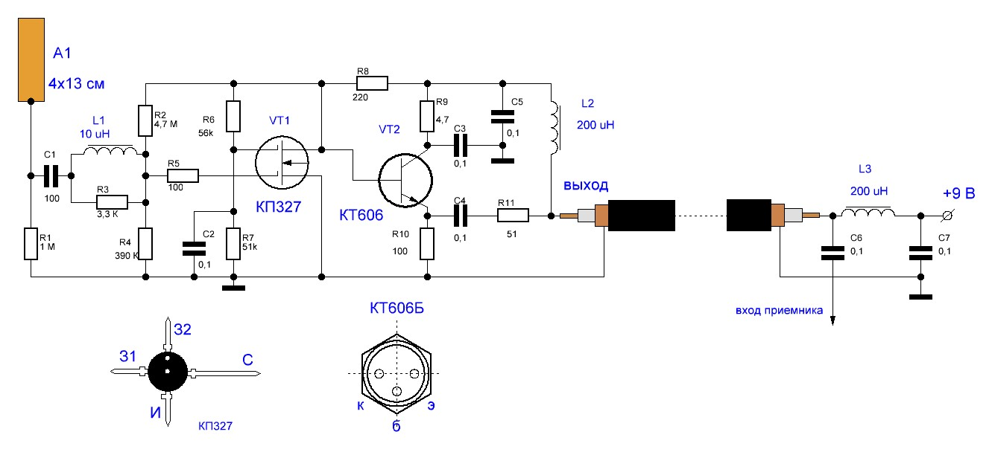
 |  |  |  |  |  |  |  |  |  | f=700/(R*C) |  | R - сопротивление резисторов, которые стоят внутри, в кОм
Как подключить антенну: |  |  |  |  | В EasyEDA для SMD-конденсаторов использовать multulayer ceramic capacitor |  |  |  |  |  |  | С - в мкФ, способность конденсатора.
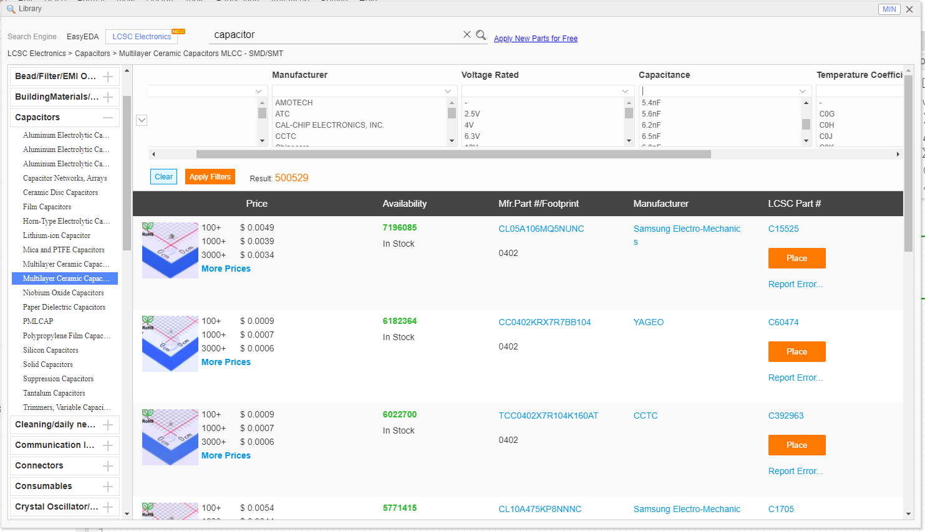
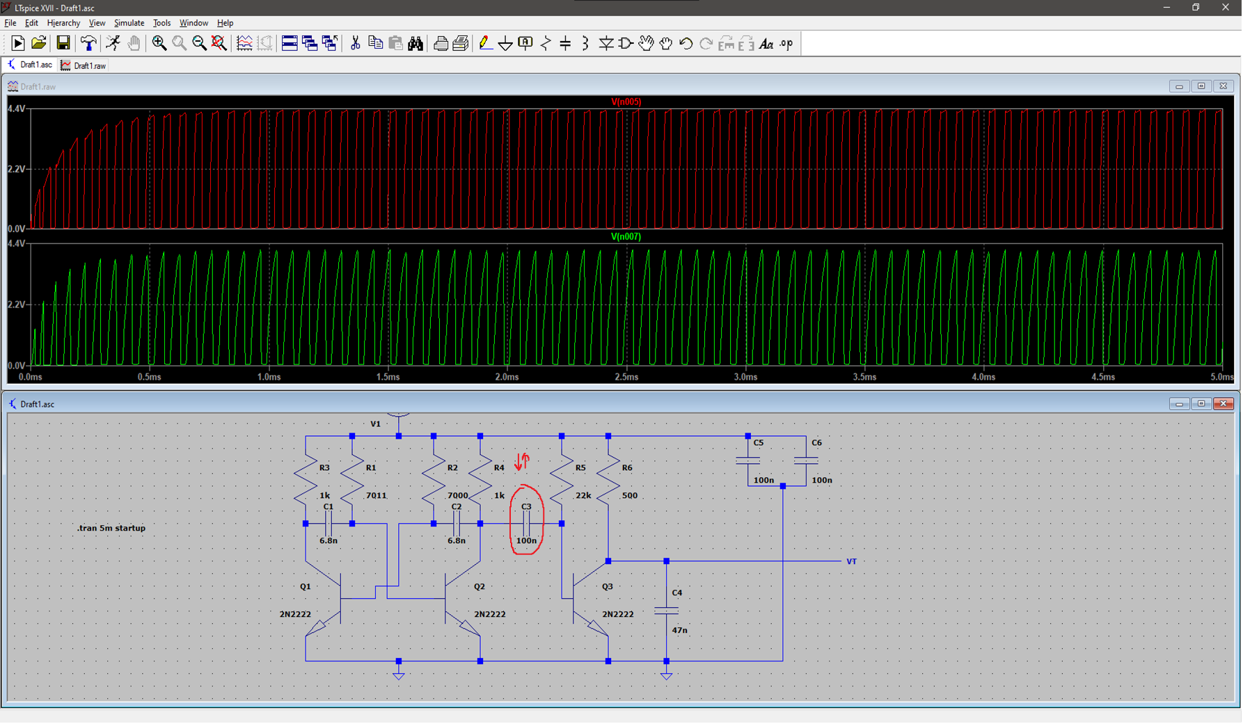
 |  |  |  |  |  |  |  |  |  |  |  |  |  | Уменьшаем ёмкость на C3 - получаем более короткие волны большего напряжения
 |  |  |  |  |  |  |  |  |  |  |  |  |  | Важно! При этом частота не меняется. Получаются короткие пики и большое равнины

Книги: |  |  |  | Статьи:
http://www.iqytechnicalcollege.com/EW%20102%20%20A%20Second%20Course%20in%20Electronic%20Warfare.pdf |  |  |  | Статья о влиянии шума на ofdm |  |  |  | https://core.ac.uk/download/pdf/232274856.pdf
https://libeldoc.bsuir.by/bitstream/123456789/37278/1/Muravev_2019.pdf |  |  | (поиск по слову "шум") | шумы в wifi |  |  |  | https://overclockers.ru/blog/vovsir/show/50070/razbiraemsya-kak-rabotaet-wi-fi-pochemu-ne-nuzhen-moschnyj-router-i-chto-realno-vliyaet-na-rabotu-seti

Идеи:
Проверить, сколько битов передаётся в MSDA/PPDU wifi |  | Например передаётся 8 бит за 192us. Значит нам надо минимум 8 раз пройти по спектру wifi за 192us
идея для улучшения: для каждого спектра wifi использовать 1 ГУН. Так для всех спектров получится большое кол-во генераторов, однако производительность будет лучше.

Компоненты которые стоят сейчас |  |  |  |  |  | Компоненты которые будут на плате от JLCPCB

Наименование | Ссылка |  |  |  |  | № | Наименование |  | Кодировка компонента |  | Ссылка |  | Комментарий
Транзистор (дополнительный) | https://belchip.by/product/?selected_product=36951 |  |  |  |  | 1 | Антенна (SMA-Male) |  | L-KLS1-WIFI-2.4G-02-MR |  | https://www.belchip.by/product/?selected_product=39786 |  | На данный момент стоит она, разъём - SMA, малое усиление, может будет антенна под номером 3
Антенна (SMA-Male) | https://www.belchip.by/product/?selected_product=17702 |  |  |  |  | 2 | Разъём (SMA-Female) |  | SMA-KWE902 |  | https://jlcpcb.com/partdetail/Dreamlnk-SMAKWE902/C914554 |  | То же самое касается разъёма. Если буду менять антенну - сменю разъём на номер 4
Разъём (SMA-Female) | https://jlcpcb.com/partdetail/HjTech-HJSMA005/C1509228 |  |  |  |  | 3 | Антенна (RPSMA-Male) |  | 2.4G-JB-9DB-2 |  | https://www.chipdip.by/product0/8007170131
 |  |  |  |  |  | 4 | Разъём (RPSMA-Female) |  | SMA-KWE901 |  | https://jlcpcb.com/partdetail/Dreamlnk-SMAKWE901/C914553
 |  |  |  |  |  | 5 | Транзистор (SMD-эквивалент N2222A) |  | MMBT2222A |  | https://jlcpcb.com/partdetail/Hongjiacheng-MMBT2222A/C7420351
 |  |  |  |  |  | 6 | Резистор 150 (x2) |  | AS05W2J0151T5E |  | https://jlcpcb.com/partdetail/584956-AS05W2J0151T5E/C560494
 |  |  |  |  |  | 7 | Резистор 2.5к (x2) |  | AC1210JR-072K2L |  | https://jlcpcb.com/partdetail/Yageo-AC1210JR072K2L/C230435 |  | Повышение частоты
 |  |  |  |  |  | 8 | Конденсатор 10nF/0.01uF |  | C1206X103K501T |  | https://jlcpcb.com/partdetail/107237-C1206X103K501T/C106022
 |  |  |  |  |  | 9 | Конденсатор 47nF/0.047uF (x2) |  | FP18X473K500PBG |  | https://jlcpcb.com/partdetail/543446-FP18X473K500PBG/C525319
 |  |  |  |  |  | 10 | Конденсатор 100nF/0.1uF (x3) |  | 1206B104K250CT |  | https://jlcpcb.com/partdetail/Walsin_TechCorp-1206B104K250CT/C396778
 |  |  |  |  |  | 11 | Резистор 100 |  | 25121WJ0101T4E |  | https://jlcpcb.com/partdetail/15939-25121WJ0101T4E/C15262
 |  |  |  |  |  | 12 | Резистор 22к |  | RK73B2ATTD223J |  | https://jlcpcb.com/partdetail/Koa_SpeerElec-RK73B2ATTD223J/C316792
 |  |  |  |  |  | 13 | Варистор 1к (x2) |  | 3362X-1-102LF |  | https://jlcpcb.com/partdetail/Bourns-3362X_1102LF/C123857
 |  |  |  |  |  | 14 | Конденсатор 100pF |  | CGA3E2C0G2A101JT0Y0N |  | https://jlcpcb.com/partdetail/Tdk-CGA3E2C0G2A101JT0Y0N/C342908
Точно да | Отличие SMA от RPSMA (reverse polarity SMA) |  |  |  |  | 15 | Стабилизатор напряжения на 5V |  | 78L05 |  | https://jlcpcb.com/partdetail/323918-78L05/C347258 |  | входное напряжение минимальное - 7.5, при двух батареях будет 7,4
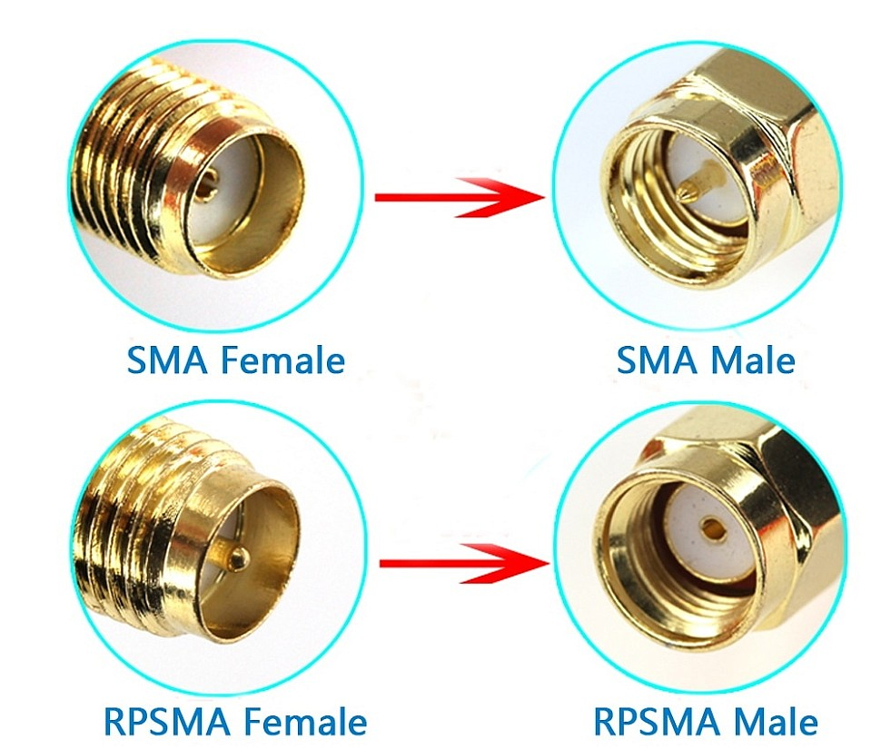
Под вопросом |  |  |  |  |  | 16 | Конденсатор 330nF |  | 0603F334Z500NT |  | https://jlcpcb.com/partdetail/521017-0603F334Z500NT/C507077
Точно нет |  |  |  |  |  | 17 | Кнопка включения |  | YTS1C0033BBG01 |  | https://jlcpcb.com/partdetail/Yiyuan-YTS1C0033BBG01/C5188566
 |  |  |  |  |  | 18 | Конденсатор выводной 1.5pF |  | 0201N1R5C250CT |  | https://jlcpcb.com/partdetail/Walsin_TechCorp-0201N1R5C250CT/C424820
 |  |  |  |  |  | 19 | Резистор 1к (х2) |  | WR20X1001FTL |  | https://jlcpcb.com/partdetail/Walsin_TechCorp-WR20X1001FTL/C335021
 |  |  |  |  |  | 19 | Стабилизатор напряжения на 5V |  | LM2940L-50-TN3-R |  | https://jlcpcb.com/partdetail/utc_unisonic_tech-LM2940L_50_TN3R/C85225 |  | нормальное входное напряжение (6V)

